よくあるご質問
福祉車両寄贈事業 よくある質問集

Q.福祉車両寄贈事業に応募できる団体は、どのような団体ですか。
A.法人本部及び応募施設が静岡県内・山梨県内に所在する社会福祉法人です。NPO法人や
公益法人、一般法人、営利法人は寄贈の対象外とさせていただいております。

Q.車両の寄贈において、財団の負担範囲を教えてください。
A.当財団の負担範囲は、車体価格、自動車取得や登録に関する諸費用、基本的附属品（フロア
マット、バイザー）です。詳細は、当財団ホームページの募集要項をご覧ください。

Q.寄贈車両のラッピングはどのようなデザインですか。
A.車両の側面に、「遠州の森と海」をデザインしています。当財団ホームページ「寄贈先の声」
ページにて、過去に寄贈された車両を確認することができます。
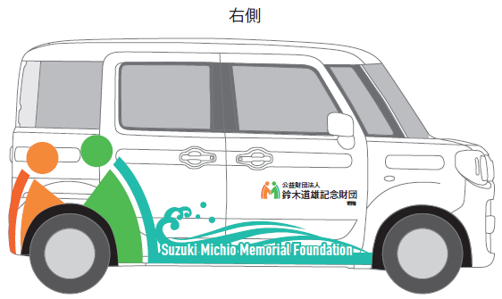
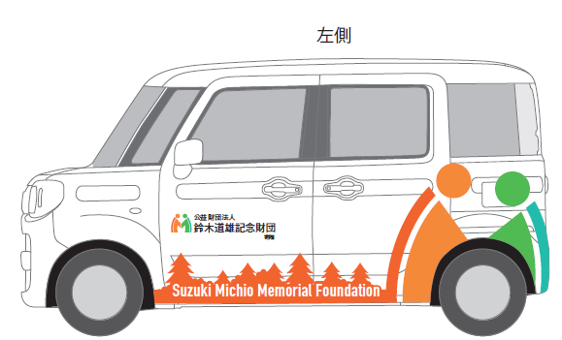
例）スペーシア側面

Q.財団の寄贈を受けた後に１年間、他団体の車両寄贈・助成を辞退しなければならないのは、
法人単位と施設単位のどちらですか。
A. 多くの法人に福祉車両を配備したいという考えから、法人単位で辞退をお願いしております。

Q.他団体の助成や寄贈事業に応募していますが、申し込みは可能ですか。
A.申込みいただくことは可能です。ただし、当財団からの寄贈が決定し、寄贈をお受けになる
場合は、申込み中の他団体の助成をご辞退ください。

Q.寄贈申込書の添付書類である前年度事業報告書について、理事会で承認が下りるのは申込み
期間以降となります。この場合はどのように対応すればよろしいでしょうか。
A.前年度の事業報告書をお送りください。

Q.寄贈申込書に添付する定款には、原本証明は必要ですか。
A.不要です。

Q.前年度の決算資料を添付した方が良いですか。
A.決算数値についてはWAM NETを参照しますので、添付いただく必要はありません。

Q.連絡担当者項目には、法人本部の職員ではなく施設の職員を記入しても良いですか。
A.申込みの内容についてわかる方であれば、どなたのお名前を記入いただいても結構です。
ただし、寄贈が決定した場合は、寄贈式の案内や、寄贈1年後の使用状況報告書提出依頼を
申込書に記入いただいた連絡担当者宛にお送りしますので、ご了承ください。

Q.自動車の保有台数の内、一部補助を受けて購入した車両はどのように記載すればいいか？
A.取得方法を「購入」として、補助を受けたことがわかるように追記してください。

Q.車両の寄贈を希望していますが、車いすに関する項目も記入した方が良いですか。
A.車両の寄贈を希望される場合は、「電動車いすの使用に際しての指導体制」項目以外を全て
記入してください。

